Blad1
 | Uitzetraam met wegdraaibare combi (type 1091)

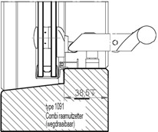
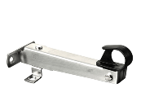
 |  |  |  |  |  |  |  |  | Offerte
 |  |  |  |  |  |  |  |  | Bestelling

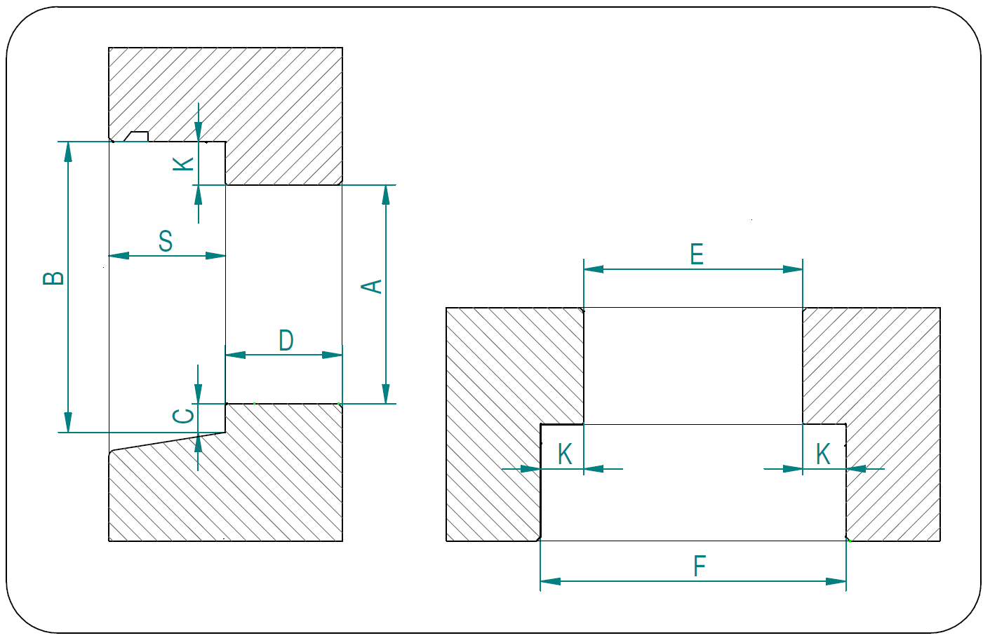
 |  |  |  |  |  |  |  |  | Bedrijfsnaam
 |  |  |  |  |  |  |  |  | Adres
 |  |  |  |  |  |  |  |  | Postcode
 |  |  |  |  |  |  |  |  | Plaats
 |  |  |  |  |  |  |  |  | Contactpersoon
 |  |  |  |  |  |  |  |  | Emailadres
 |  |  |  |  |  |  |  |  | Telefoonnummer

 |  |  |  |  |  |  |  |  | Afleveradres (indien afwijkend van bovenstaande)

 |  |  |  |  |  |  |  |  | Adres
 |  |  |  |  |  |  |  |  | Postcode
 |  |  |  |  |  |  |  |  | Plaats
 |  |  |  |  |  |  |  |  | Contactpersoon
 |  |  |  |  |  |  |  |  | Emailadres
 |  |  |  |  |  |  |  |  | Telefoonnummer

 |  |  |  |  |  |  |  |  | referentie
 |  |  |  |  |  |  |  |  | verzenddatum
Glasmaat is maat F - 8 mm voor de breedte en maat B - 9 mm voor de hoogte !

Maten invoeren in mm.
 | breedte | breedte | hoogte | hoogte | sponning | sponning | dagkant | figuurglas | glaspakket | scharnier sponning | kleur rand | merk
aantal | E | F | A | B | K | onder (C) | D |  |  | S | kunststof

